Пропозиція_товари
 |  |  |  |  |  |  |  | Додаток №1 до Запиту
 |  | Форма цінової пропозиції

(Назва Учасника), надає свою пропозицію щодо участі у закупівлі брендованої продукції для проекту ТЧХУ у напрямку реабілітації.
Відомості про підприємство |  |  |  |  | Повне найменування учасника – суб’єкта господарювання
 |  |  |  |  | Ідентифікаційний код за ЄДРПОУ або реєстраційний номер облікової картки платника податків
 |  |  |  |  | Реквізити (адреса - юридична та фактична, телефон, факс, телефон для контактів, e-mail, розрахунковий рахунок)
Відомості про особу (осіб), які уповноважені представляти інтереси Учасника |  |  |  |  | (Прізвище, ім’я, по батькові, посада, контактний телефон).
Учасники, які бажають взяти участь у закупівлі, повинні обов’язково надати зразок тревел-подушки з чохлом на молнії будь-якого кольору та зразки тканин, що будуть використовуватися для пошиття чохла. А також будь-який зразок вишивки для демонстрації якісних характеристик виробництва. Пропозиція Учасника, який не надав всі вищевказані взірці розглядатись не буде. Всі зразки будуть повернуті після завершення закупівлі. Взірці приймаються за адресою: м. Київ, вул. Ділова, буд. 3, Національний Комітет Товариства Червоного Хреста України. Кінцева дата прийняття взірців 24.10.2025р. 18:00. Контакт: (096)776-54-49 Марина Гнилицька.
№ п/п | Найменування | Технічні характеристики та опис |  |  | Кількість, шт. | Ціна, за одиницю, (з урахуванням всіх податків і зборів) * | Вартість, грн., (з урахуванням всіх податків і зборів) * | Умови оплати, % передплати /післяплати | Термін поставки товару, календарних днів

 |  | Запит** | Пропозиція Учасника
 |  |  | Вказати технічні характеристики продукції, в разі відхилень від ТЗ | Візуалізація пропозиції Учасника |  |  |  | Пропозиція | Пропозиція
ЛОТ №1
1 | 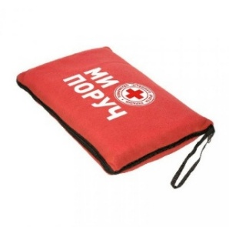 Ковдра-подушка брендована | Матеріал: фліс. Склад виробу: 100% поліестер Щільність виробу: 180 г/ м2 Розміри: 1200 х 1800 мм Колір: Червоний; Брендування згідно візуалізації; Тип нанесення : комп’ютерна вишивка. |  | Фото | 200 |  | 0.00
2 | 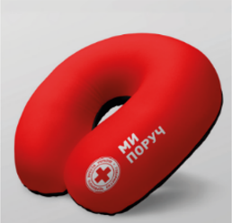 Тревел-подушка брендована | Розмір, см: 30 х 29 х 14 см( допустимо +-2 см) Матеріал: Memory Foam Чохол двоколірний: червоний та чорний Матеріал чохла: вельвет Фурнітура: кнопка, прихована блискавка Нанесення: комп`ютерна вишивка Розмір нанесення: 3 х 9 см |  | Зразок + фото | 230 |  | 0.00
Всього вартість пропозиції по ЛОТ №1, грн* |  |  |  |  |  | 0.00
ЛОТ №2
1 | 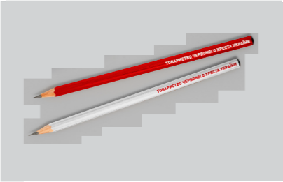 Олівець брендований | Матеріал: дерево. Форма: з гумкою. Довжина: орієнтовно 20 см. Твердість: НВ. Колір олівця: червоний Брендування: УФ друк; Колір нанесення: білий Розміщення та розмір: згідно з візуалізацією. |  | Фото | 250 |  | 0.00
2 | 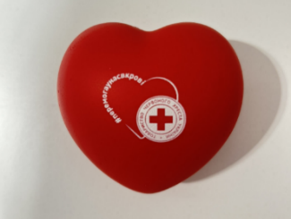 Антистрес «Серце» брендований | Форма виробу: серце Матеріал: вспінений ПУ Розміри: від 7 x 6 х 5 см Колір: Червоний Нанесення логотипу: тамподрук, 1+0 Колірність друку: білий |  | Фото | 400 |  | 0.00
3 | 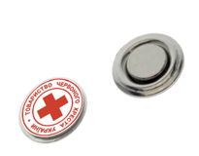 Значок металевий | Метал срібного кольору, глянцевий, Діаметр: 25 мм. Метод нанесення: травлення Заливка полімерною смолою Кругла магнітна кліпса діаметром 15 мм. Дві емалі: біла та червона |  | Фото | 500 |  | 0.00
4 | 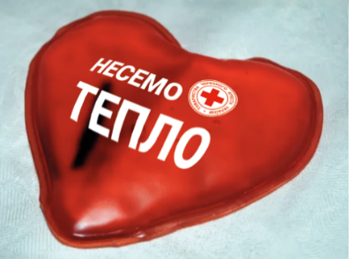 Соляна грілка «Серце» брендована | Форма виробу: серце Тип грілки: багаторазова, соляна Розміри: від 9 x 9 см Колір: Червоний Призначення: Для рук Джерело живлення: Екзотермічний пакет Видавана температура: 50-60 °C Нанесення логотипу: відповідно до візуалізації |  | Фото | 400 |  | 0.00
5 | 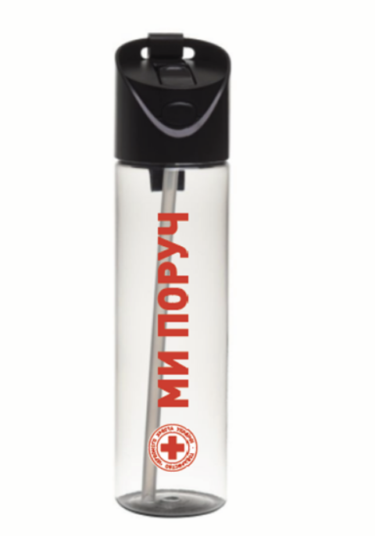 Пляшка для води брендована | Об'єм: 650 мл (допустиме відхилення +/- 50 мл); Колір матеріалу пляшки: прозорий, не забарвлений. Матеріал пляшки: Tritan (BPA-free, BPS-free, безпечний для харчових продуктів); Кришка: з кнопкою відкриття та силіконовою трубочкою; Механізм відкриття: на закрутці з від'ємною трубочкою; Ремінь: так; Вимоги до брендування: Метод нанесення: УФ друк або еквівалент Колір нанесення логотипу - червоний ззовні Pantone: 485C CMYK: 0, 95, 100, 0, всередині білий Колірність: 2+0 Стійкість друку: не змивається при ручному митті, стійкий до подряпи Нанесення: згідно візуалізації |  | Фото | 300 |  | 0.00
Всього вартість пропозиції по ЛОТ №2, грн* |  |  |  |  |  | 0.00
* Товариство Червоного Хреста України є громадською неприбутковою організацією і просить надати максимальні знижки на товар, вказаний у ціновій пропозиції.
** Закупівля здійснюється окремими лотами.

Примітка: вартість одиниці продукції та загальну вартість пропозиції потрібно заповнювати у гривнях, зазначаючи цифрове значення, яке має не більше двох знаків після коми.
Ми погоджуємось, що всі витрати, пов’язані з пакуванням, доставкою товару, завантажувально-розвантажувальними роботами здійснюються за рахунок Постачальника за наданою адресою.
Ми погоджуємося та ознайомлені з умовами типового Договору ТЧХУ (Додаток №3 до Запиту).
Ми погоджуємося з умовами, що Замовник має право розділити дану закупівлю між декількома постачальниками за умови наявності більш вигідних умов на різні позиції.
Ми погоджуємося з умовами, що Ви можете відхилити нашу чи всі надані пропозиції, та розуміємо, що Ви не обмежені у прийнятті будь-якої іншої пропозиції з більш вигідними для Вас умовами.
Ми погоджуємось зафіксувати цінову пропозицію протягом 90 календарних днів з моменту подачі
Подаючи свою пропозицію ми підтверджуємо повну комплектацію та відповідність умовам зазначеним в Запиті.
Учасники повинні надсилати цінові пропозиції з підписом і печаткою (за наявності)

 |  | Керівник організації/ФОП:____________________________ ( ____________________)
 |  | МП підпис ПІБ

